前提条件
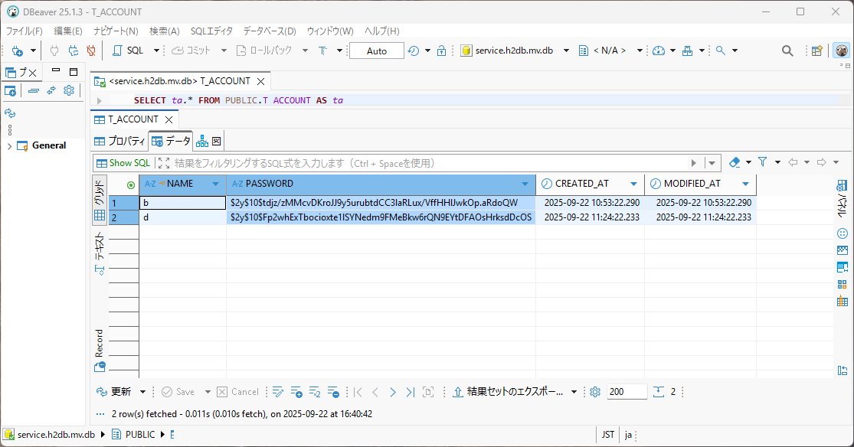
あらかじめ、T-ACCOUNT内に、データを入れておく。
内容は以下のDB内参照（パスワードはハッシュ化したものを入力）

 | 表1ユーザー名とパスワード（パスワードはハッシュ化前）
 | ユーザー名 | パスワード
 | b | c
 | d | e

ケース1
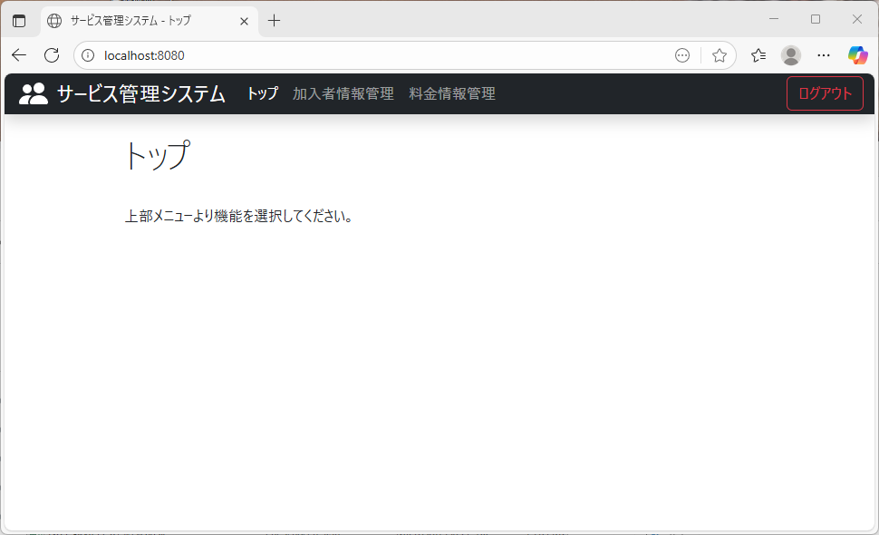
テストケース： | ログイン画面にデータベースに登録したユーザー情報にそれぞれ一致するIDとパスワードを入力し、ログインボタンを押下する。
テスト結果： | Top画面に遷移すること。

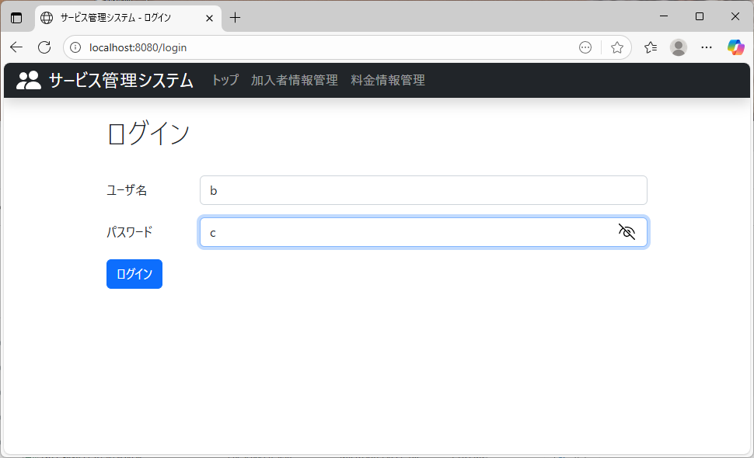

データベース内にある値 ： 〇
データベース内にない値 ： ×

ケース2
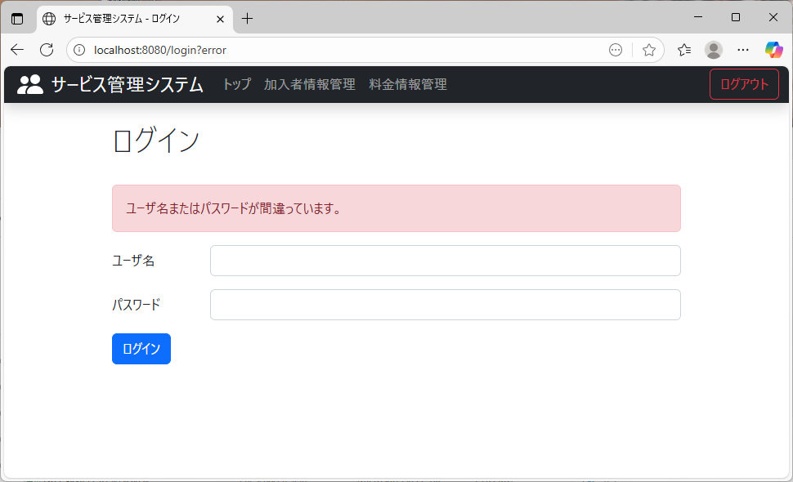
テストケース： | ログイン画面にデータベースに登録したユーザー情報にそれぞれ一致しないIDとパスワードを入力し、ログインボタンを押下する。
テスト結果： | Top画面に遷移しないこと。

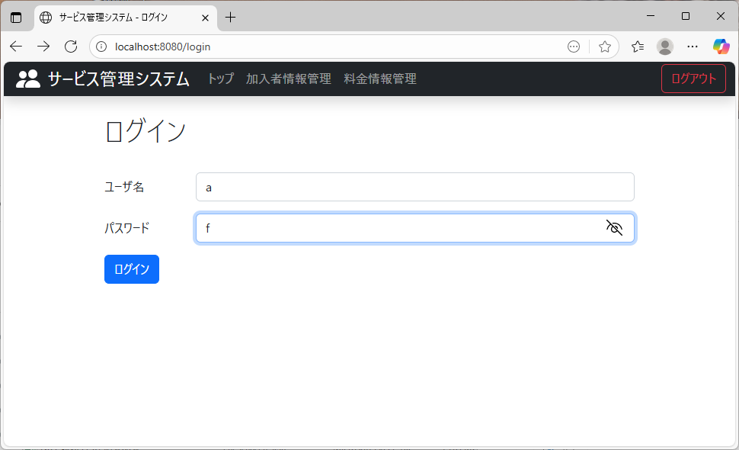

データベース内にある値 ： 〇
データベース内にない値 ： ×

ケース3
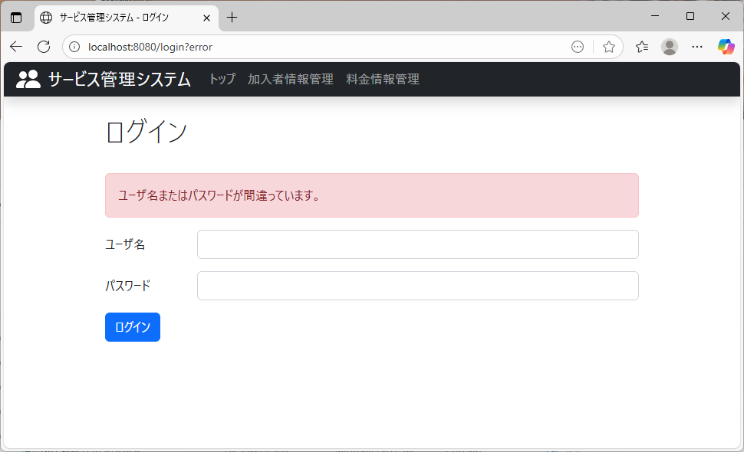
テストケース： | ログイン画面にデータベースに登録したユーザー情報と一致するIDと不正なパスワードを入力し、ログインボタンを押下する。
テスト結果： | Top画面に遷移しないこと。



データベース内にある値 ： 〇
データベース内にない値 ： ×

ケース4

テストケース： | ログイン画面にデータベースに登録したユーザー情報と一致しないIDと一致するパスワードを入力し、ログインボタンを押下する。
テスト結果： | Top画面に遷移しないこと。



データベース内にある値 ： 〇
データベース内にない値 ： ×

ケース5
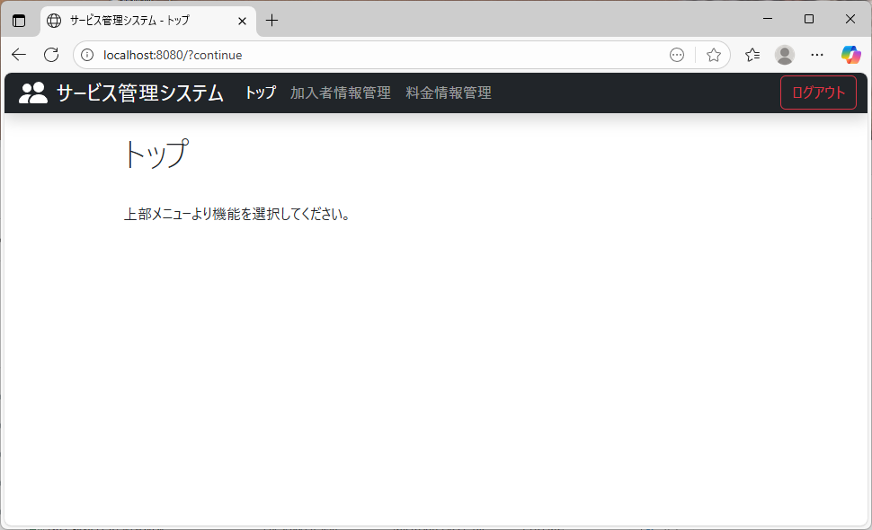
テストケース： | ログイン画面にデータベースに登録した、テストケース1～5で使用したものとは異なるユーザー情報にそれぞれ一致するIDとパスワードを入力し、ログインボタンを押下する。
テスト結果： | Top画面に遷移すること。



データベース内にある値 ： 〇
データベース内にない値 ： ×

ケース6
テストケース： | ログイン画面にデータベースに登録した、テストケース1～5で使用したものとは異なるユーザー情報にそれぞれ一致しないIDとパスワードを入力し、ログインボタンを押下する。
テスト結果： | Top画面に遷移しないこと。



データベース内にある値 ： 〇
データベース内にない値 ： ×

ケース7
テストケース： | ログイン画面にテストケース1～5で使用したものとは異なるユーザー情報と一致するIDと不正なパスワードを入力し、ログインボタンを押下する。
テスト結果： | Top画面に遷移しないこと。



データベース内にある値 ： 〇
データベース内にない値 ： ×

ケース8
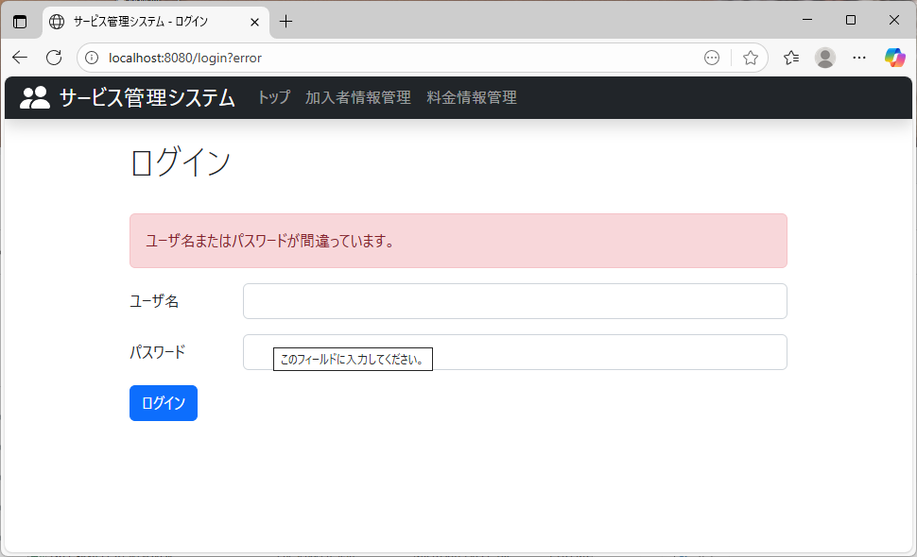
テストケース： | ログイン画面にテストケース1～5で使用したものとは異なるユーザー情報と一致しないIDと一致するパスワードを入力し、ログインボタンを押下する。
テスト結果： | Top画面に遷移しないこと。



データベース内にある値 ： 〇
データベース内にない値 ： ×

